Лист1
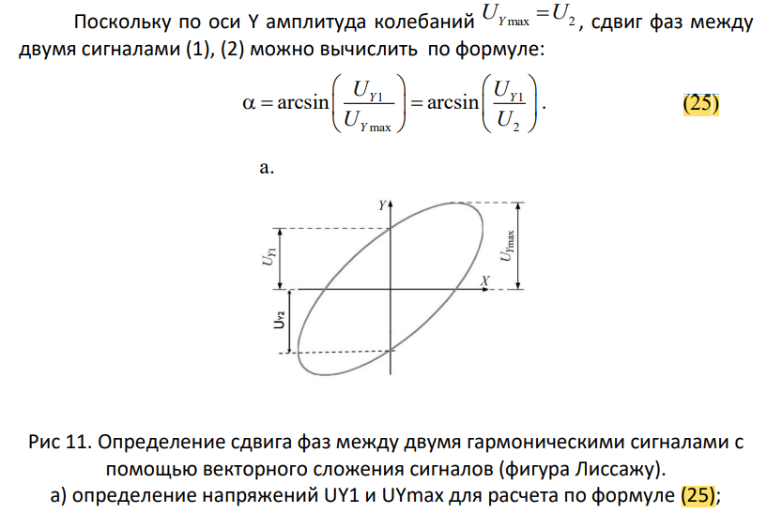
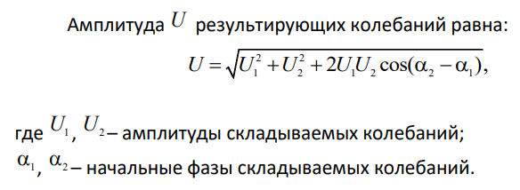
U_Y1 | 1.20 |  |  |  |  |  | 1 канал | 2 канал | 1 канал | 2 канал
U_Ymax | 1.50 |  |  |  |  | частота | 1 | 1 | 1 | 1 | кгц
U_Y2 | -1.10 |  | период | 955 | мкс | амп | 4 | 4.80 | 4 | 5.2 | в
 | радианы | градусы |  |  |  | фаза | 0 | 45 | 0 | 30 | °
\alpha | 0.927295218 | 53.134015991 | амп | 7.6 | в | А по расчётам |  | 8.1359019412 |  | 8.8919433645 | в
 |  |  |  |  |  | А на осциллографе |  | 8.16 |  | 8.96 | в
задание 3 |  |  | задание 4 |  |  | задание 5

